SERIE I
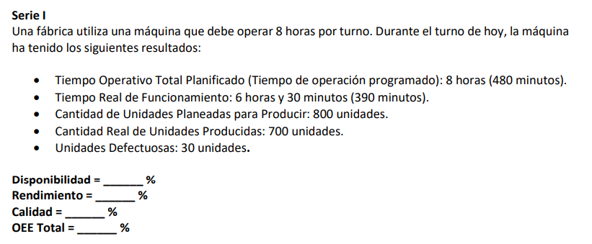

8 | horas por turno
Tiempo operativo planificado |  | 8 | horas | - | 480 | min
Tiempo real de funcionamiento |  | 6.3 | horas | - | 390 | min
Cantidad de unidades planeadas |  | 800 | unidades
Cantidad reales de unidades |  | 700 | unidades | Tiempo por pieza |  | 0.68571428571 | min por pieza
Unidades defectuosas |  | 30 | unidades

Disponibilidad | 81.25%
Rendimiento | 100%
Calidad | 96%
OEE total | 78%

SERIE II
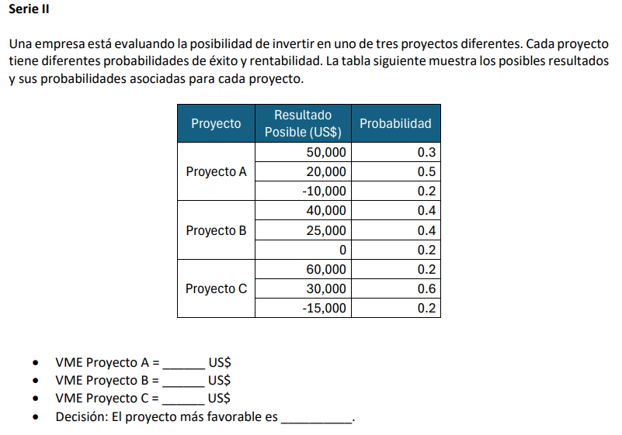

Proyecto | Resultado posible (US$) | Probabilidad
Proyecto A | 50000 | 0.30
 | 20000 | 0.50
 | -10000 | 0.20
Proyecto B | 40000 | 0.40
 | 25000 | 0.40
 | 0 | 0.20
Proyecto C | 60000 | 0.20
 | 30000 | 0.60
 | -15000 | 0.20

 | PA 1 | PA 2 | PA 3 | TOTAL
VME Proyecto A | 15000 | 10000 | -2000 | 23000
VME Proyecto B | 16000 | 10000 | 0 | 26000
VME Proyecto C | 12000 | 18000 | -3000 | 27000

Decision: El proyecto mas rentable es: |  |  | El proyecto C es el mas rentable

